2022_data
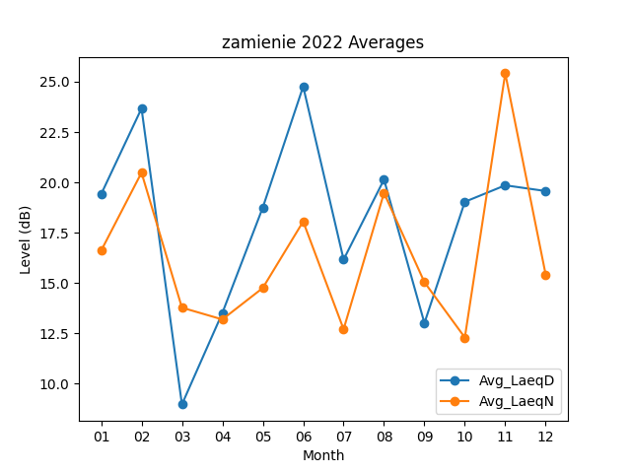
Month | Avg_LaeqD | Avg_LaeqN
01 | 19.406451613 | 16.6
02 | 23.675 | 20.482142857
03 | 8.9612903226 | 13.770967742
04 | 13.506666667 | 13.186666667
05 | 18.74516129 | 14.748387097
06 | 24.763333333 | 18.053333333
07 | 16.161290323 | 12.7
08 | 20.138709677 | 19.470967742
09 | 13.006666667 | 15.036666667
10 | 19.032258065 | 12.287096774
11 | 19.853333333 | 25.42
12 | 19.567741935 | 15.412903226

